Instructivo
El presente formato tiene por objeto conocer la opinión de los asistentes a eventos externos (presenciales o virtuales) organizados por el ministerio (solo o en compañía) en los cuales cumpla uno o varios de los siguientes ítems: * Se divulgue a externos información asociada a la misión y gestión de la entidad. * Participen grupos de valor e interés identificados para El Ministerio. * Se acompañe a otras entidades (en conocimiento, toma de decisiones y capacidad requerida) en la implementación de los lineamientos, políticas públicas e instrumentos emitidos por el Ministerio de Ambiente y Desarrollo Sostenible o aquellos en los que tenga responsabilidad Lo anterior, teniendo en cuenta que participan nuestros grupos de valor e interés. Los grupos de interés (Stakeholders), son personas y organizaciones que están interesadas e involucradas con la misión de la entidad.

A continuación se definen los tamaños de muestra recomendadas para algunos rangos de población: |  | Recomendaciones Generales:
Población asistente (No) - Eventos Asistencia Técnica | Muestra (No) Formato F-M-GDS-02 aplicar | Antes de solicitar el diligenciamiento de la encuesta, por favor pre diligencie los datos del evento (Si esta se aplica virtual, en el encabezado poner los datos del evento). Una vez se entreguen las encuestas para su diligenciamiento, explicar la importancia que estas tiene para el Ministerio. Al recibir las respuestas, verificar que se hallan diligenciado la mayoría de las casillas, si no, gestionar su diligenciamiento. Dado que para el Ministerio de Ambiente y Desarrollo Sostenible es de suma importancia conocer a quienes está llegando este tipo de actividades, se solicita tabular todas las respuestas obtenidas, incluyendo las de caracterización; ya que estas nos permitirán identificar nuestros grupos de valor. Si va a realizar diferentes eventos el facilitador de las dependencias de DUPLICAR el formulario, para así llevar el registro de las respuestas de cada uno de los eventos
10 | 8
20 | 12
30 | 16
40 | 18
50 | 19
100 - 1000 | 24-30

IMPORTANTE
Retroalimentar las calificaciones negativas obtenidas en los distintos aspectos evaluados, de manera interna, e igualmente los comentarios y sugerencias; esto con el fin de revisar junto al equipo las medidas a tomar en los futuros eventos de acompañamiento misional que lidere el Ministerio. De acuerdo a la meta del indicador GDS002 “Percepción de las actividades de acompañamiento en el ejercicio misional del Ministerio”, se define el Limite satisfactorio e insatisfactorio. Teniendo en cuenta que si al realizar el reporte se encuentra por debajo del limite insatisfactorio, se deberán documentar las acciones correctivas en el plan de mejoramiento. Recuerde colocar en la plantilla de presentación el link para recordar el diligenciamiento de la encuesta con el fin de mejorar nuestra gestión. En caso que no se diligencie por los usuarios se entenderá que se encuentran satisfechos con el acompañamiento del ejercicio misional realizado.

TÉRMINOS Y DEFINICIONES
Información general participante: Se trata de información personal de las y los participantes del evento que permite caracterizar a la población que se ha beneficiado del mismo. Transgénero: Personas que no se identifican con el género que tradicionalmente se asocia al sexo de nacimiento. Las personas transgénero transitan de diferentes maneras y pueden o no realizar procesos de transformaciones corporales hormonales y/o quirúrgicas. Este término agrupa diferentes expresiones de tránsito. No binario: Personas que no se reconocen en un solo género o como parte de una construcción identitaria exclusiva. Su identidad no es femenina ni masculina. Intersexual: Es un término utilizado para una variedad de condiciones en las cuales una persona nace con una anatomía reproductiva o genital que no encaja en las definiciones convencionales de ser solo hombre o solo mujer. Heterosexual: Hombre o mujer que siente atracción erótica y afectiva por personas del sexo-género contrario. Educación desde lo propio: La Educación Propia construye y aplica modelos educativos y pedagogías en las que se retoman prácticas culturales de enseñanza y aprendizaje desde la oralidad y formas de hacer y transmitir los conocimientos por parte de los mayores; con el fin de mantener las tradiciones como la lengua, la agricultura, el cuidado, medicina, cosmovisión y cosmogonía como parte del buen vivir.

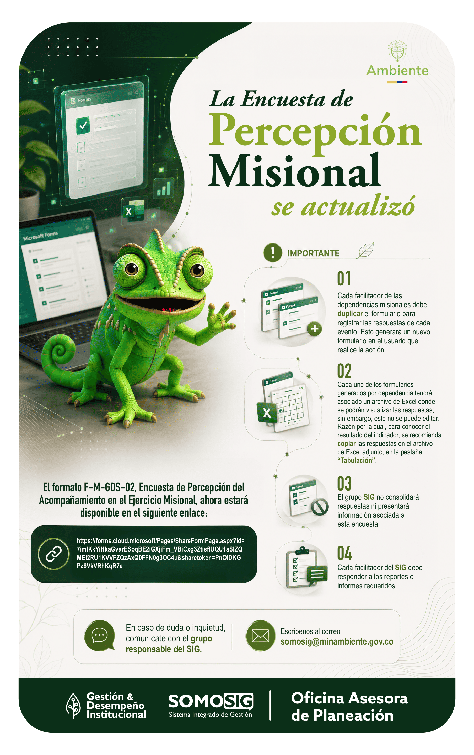
En el siguiente link encontraran la encuesta: https://forms.cloud.microsoft/Pages/ShareFormPage.aspx?id=7imIKkYiHkaGvarESoqBE2iGXjiFm_VBiCxg3ZtisflUQU1aSlZQMEI2RU1KVVFZQzAxQ0FFN0g3OC4u&sharetoken=PnOIDKGPz6VkVRhKqR7a

